reporte
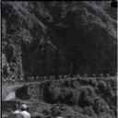
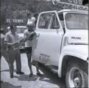
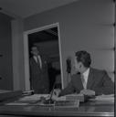
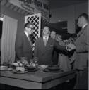
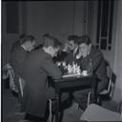
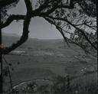
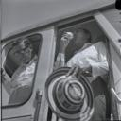
 | img | archivo | Código
2277 |  | /Volumes/Carlos_Caicedo/MINI/CC_NEG_CA03_S026_DOC026.jpg | CC_NEG_CA03_S026_DOC026
6656 |  | /Volumes/Carlos_Caicedo/MINI/CC_NEG_CA02_S113_DOC077.jpg | CC_NEG_CA02_S113_DOC077
6441 |  | /Volumes/Carlos_Caicedo/MINI/CC_NEG_CA02_S087_DOC015.jpg | CC_NEG_CA02_S087_DOC015
2069 |  | /Volumes/Carlos_Caicedo/MINI/CC_NEG_CA03_S033_DOC023.jpg | CC_NEG_CA03_S033_DOC023
6166 |  | /Volumes/Carlos_Caicedo/MINI/CC_NEG_CA02_S066_DOC008.jpg | CC_NEG_CA02_S066_DOC008
4991 |  | /Volumes/Carlos_Caicedo/MINI/CC_NEG_CA04_S019_DOC046.jpg | CC_NEG_CA04_S019_DOC046
1936 |  | /Volumes/Carlos_Caicedo/MINI/CC_NEG_CA03_S077_DOC025.jpg | CC_NEG_CA03_S077_DOC025
6357 |  | /Volumes/Carlos_Caicedo/MINI/CC_NEG_CA02_S072_DOC071.jpg | CC_NEG_CA02_S072_DOC071
2982 |  | /Volumes/Carlos_Caicedo/MINI/CC_NEG_CA01_S027_DOC020.jpg | CC_NEG_CA01_S027_DOC020
3018 |  | /Volumes/Carlos_Caicedo/MINI/CC_NEG_CA01_S056_DOC007.jpg | CC_NEG_CA01_S056_DOC007

